Females
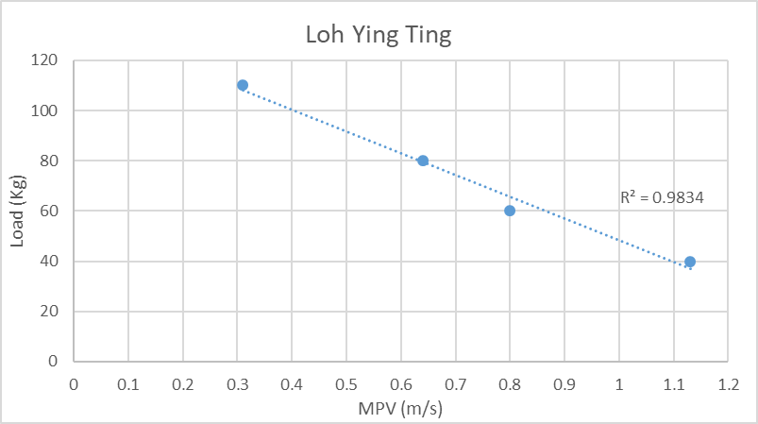
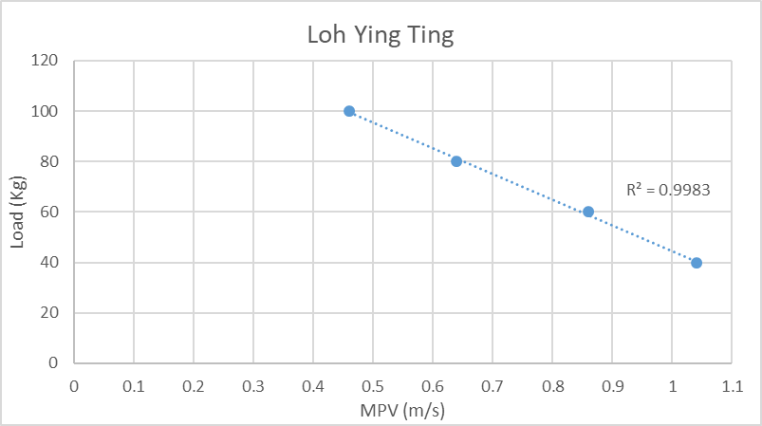
 | PRE | POST
LYT | 109 | 116 | 7
TCM | 123 | 112 | -11
THL | 111 | 120 | 9
SC | 123 | 117 | -6
PPY | 96 | 93 | -3
LJR | 85 | 110 | 25
Est 1RM Squat: 109kg
Est 1RM Squat: 116kg
CC | 93 | 108 | 15
KC | 77 | 81 | 4

MEAN | 102.1 | 107.1
SD | 17.1 | 13.4
SWC | 1.1

Changes in Est 1RM Squat after 8 Weeks of Flywheel ECC Training (n=8)
Individual Changes in Est. 1RM Squat After 8 Weeks of Flywheel ECC Training

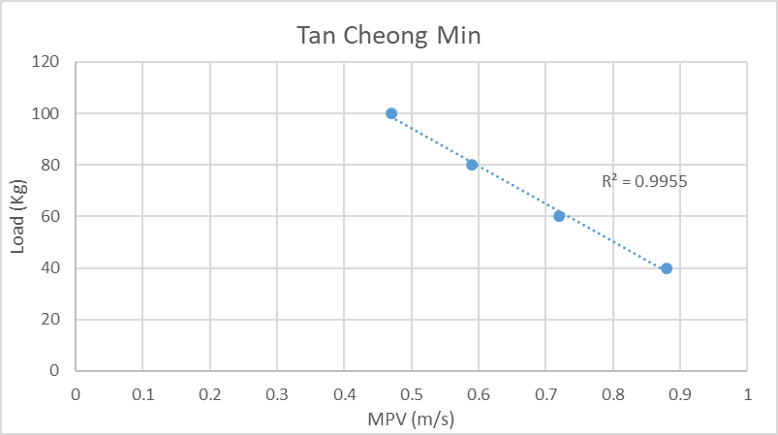
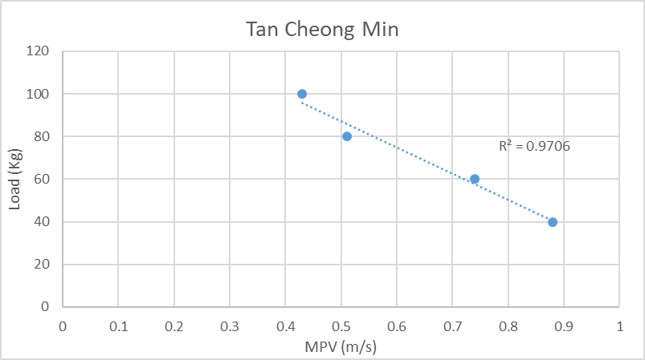

Est 1RM Squat: 123kg
Est 1RM Squat: 112kg

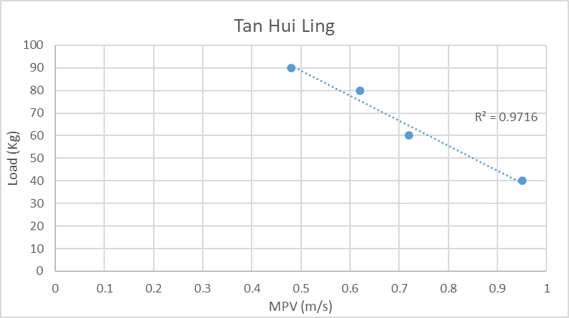
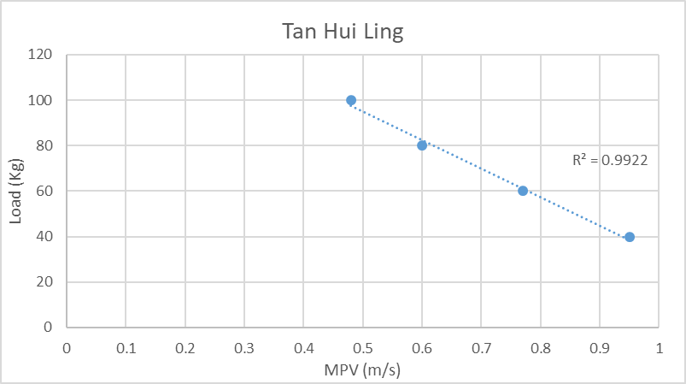

Est 1RM Squat: 111kg
Est 1RM Squat: 120.2kg

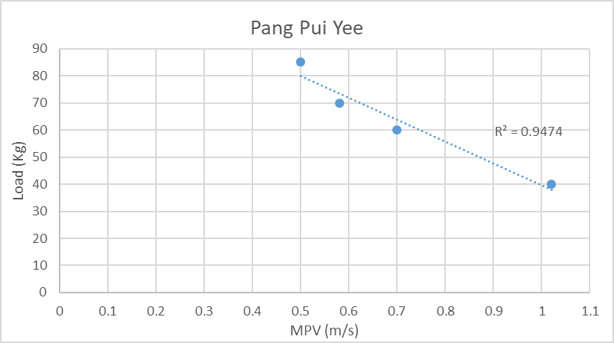
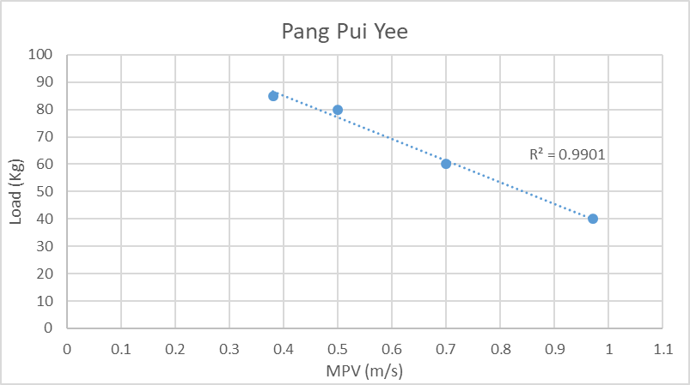

Est 1RM Squat: 96kg
Est 1RM Squat: 93kg

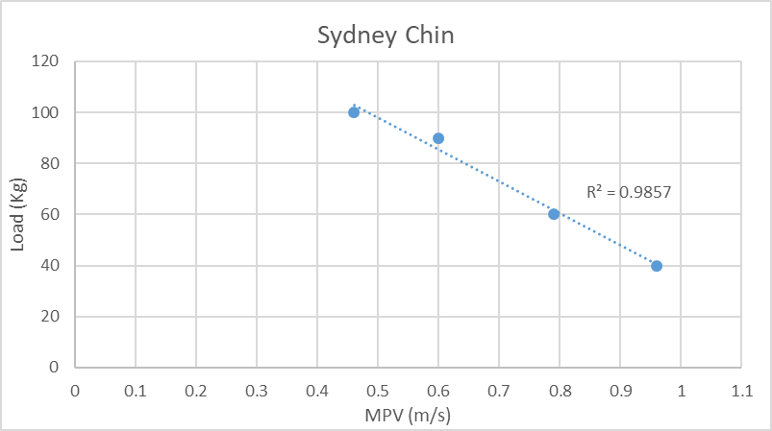
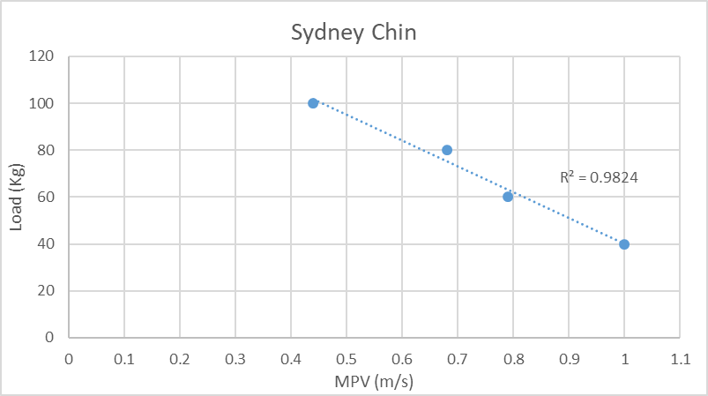

Est 1RM Squat: 123kg
Est 1RM Squat: 117kg

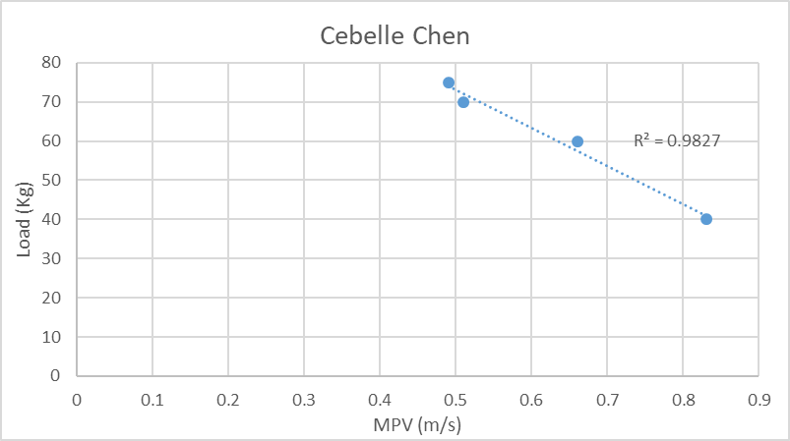
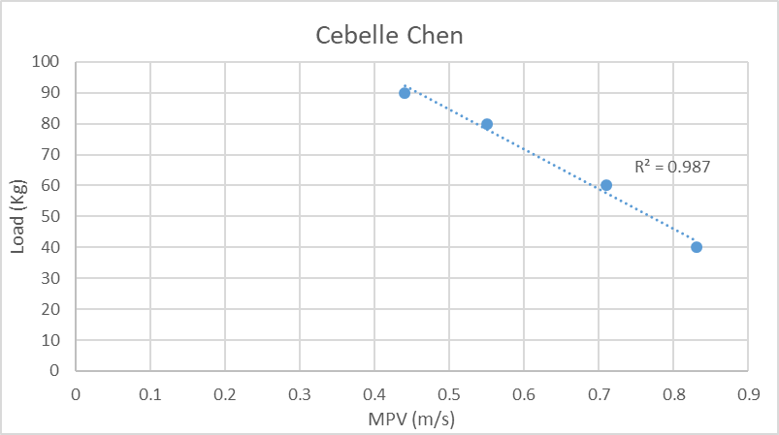

Est 1RM Squat: 93kg
Est 1RM Squat: 108kg

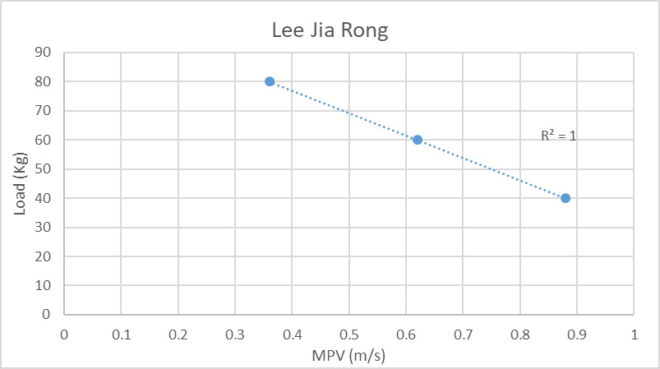
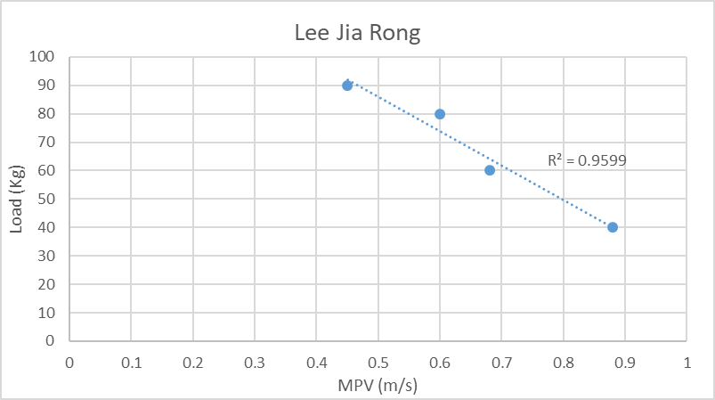

Est 1RM Squat: 85kg
Est 1RM Squat: 110kg

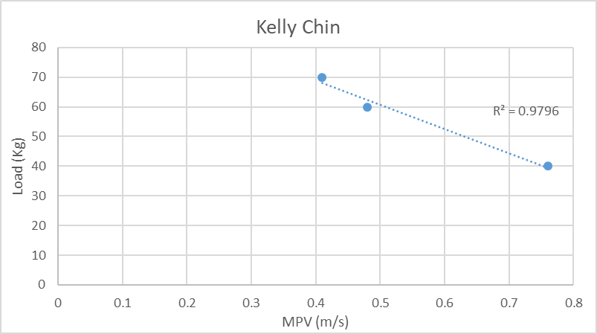
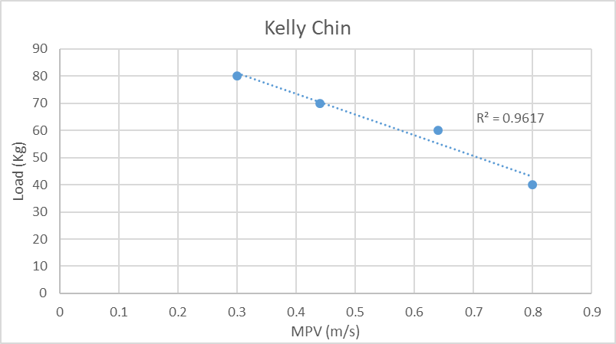

Est 1RM Squat: 81kg
Est 1RM Squat: 77kg

Males
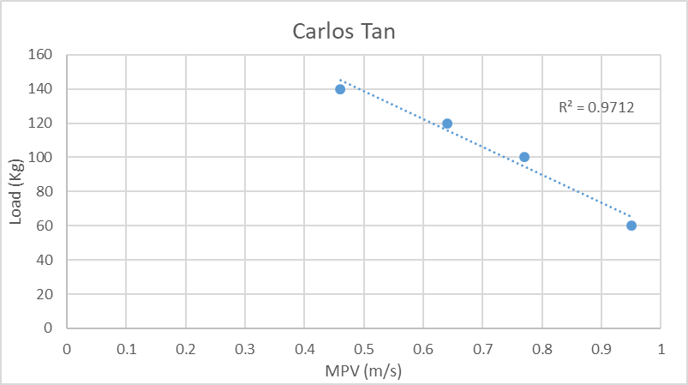
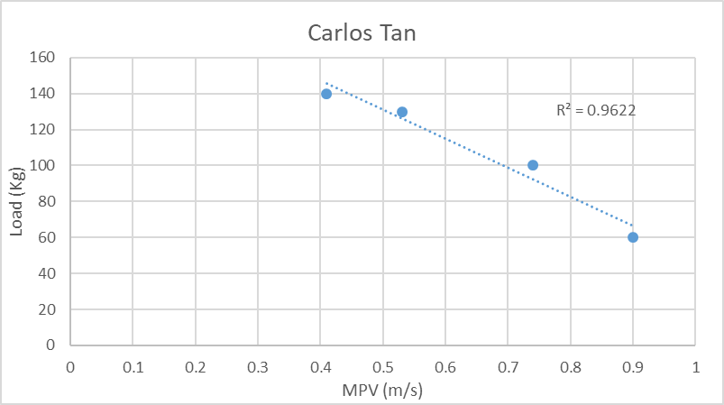

Est 1RM Squat: 171kg
Est 1RM Squat: 163kg

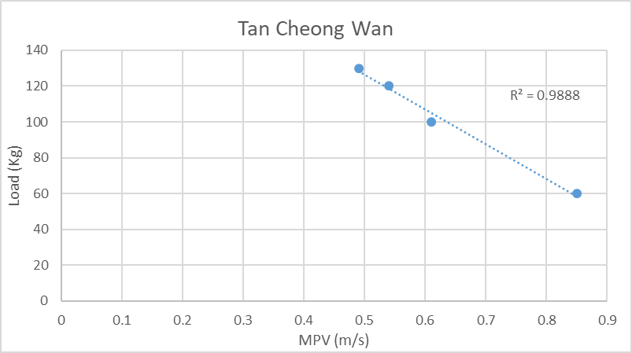
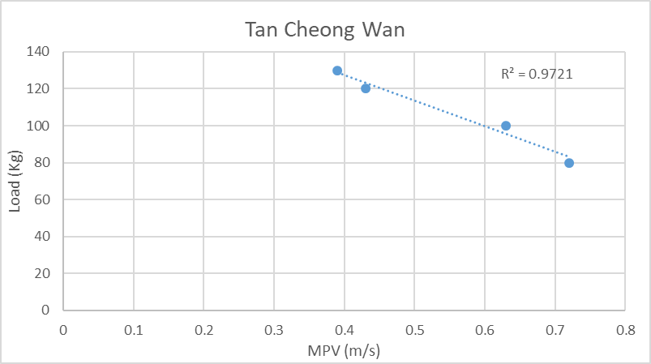

Est 1RM Squat: 165kg
Est 1RM Squat: 141kg

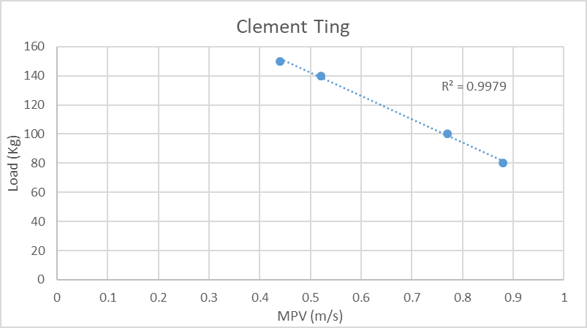

Est 1RM Squat: 174kg

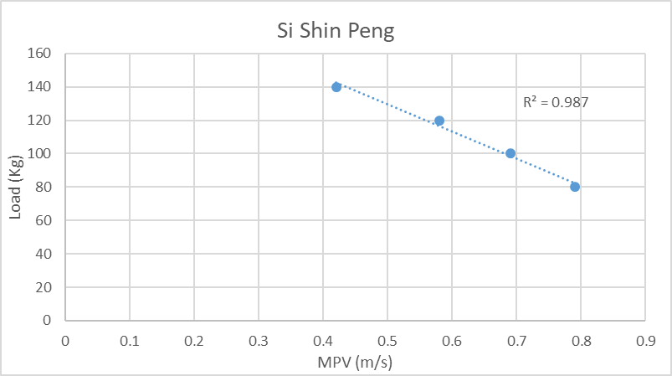

Est 1RM Squat: 162kg

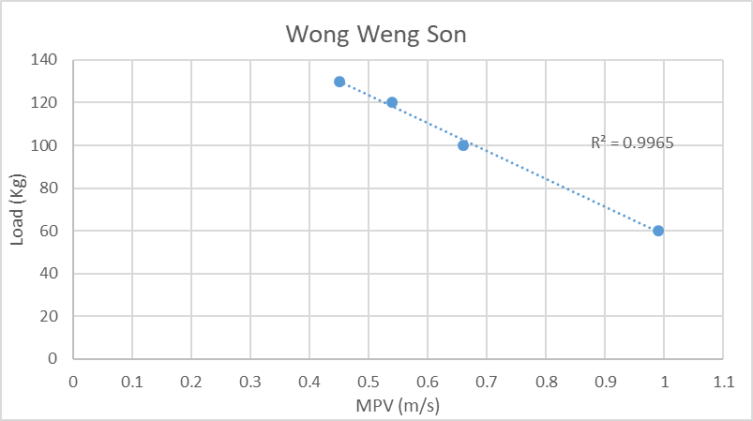
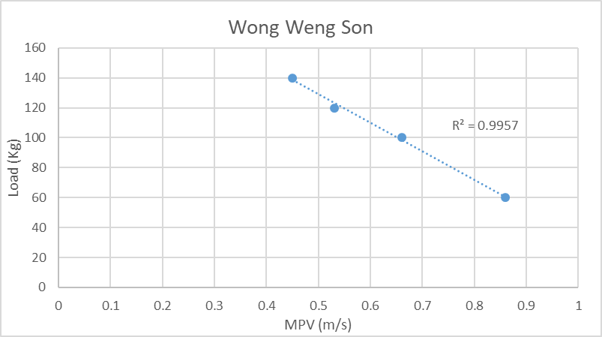

Est 1RM Squat: 167kg
Est 1RM Squat: 150kg

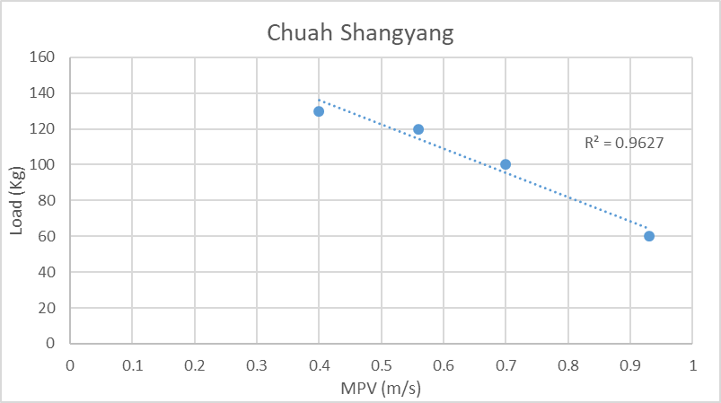

Est 1RM Squat: 149kg

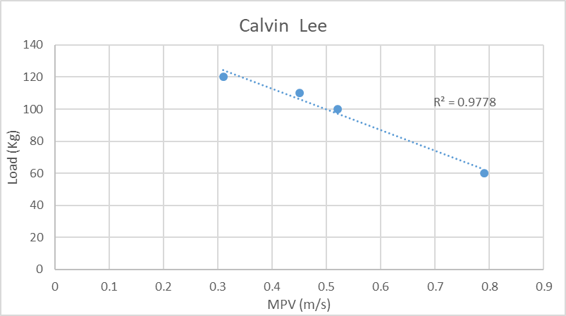

Est 1RM Squat: 126kg

